Лист 1
Прайс-лист
МИР ПРЯЖИ

В валюте: руб. (курс 1).
Цены указаны на 07.08.2020

№ | Номенклатура/ Характеристика номенклатуры | Описание | Изображение | Артикул | Цена | Ед. | Остаток | Ссылка на сайт
 | Наперстки "Hemline" 226.A цветные, в блистере 3 шт., пластиковые | Наперстки "Hemline" 226.A цветные, в блистере 3 шт., пластиковые | 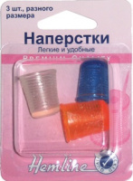 | 226.A | 95.90 |  |  | Изображение
 | Наперстки "Hemline" 226.A цветные, в блистере 3 шт., пластиковые |  |  |  | 95.90 | шт | 15 | Изображение
 | Наперстки резиновые для машинного квилтинга "Hemline" Sew Easy ER226 2размера | Наперстки резиновые для машинного квилтинга "Hemline" Sew Easy ER226 2размера |  | ER226 | 80.01 |  |  | Изображение
 | Наперстки резиновые для машинного квилтинга "Hemline" Sew Easy ER226 2размера |  |  |  | 80.01 | шт | 5 | Изображение
 | Наперстки самоклеящиеся "Hemline" 211.FP 30 шт., пластик, прозрачный | Наперстки самоклеящиеся "Hemline" 211.FP 30 шт., пластик, прозрачный | 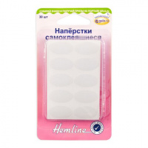 | 211.FP | 91.93 |  |  | Изображение
 | Наперстки самоклеящиеся "Hemline" 211.FP 30 шт., пластик, прозрачный |  |  |  | 91.93 | шт | 1 | Изображение
 | Наперсток "Hemline" 221 универсальный, пластик | Наперсток "Hemline" 221 универсальный, пластик | 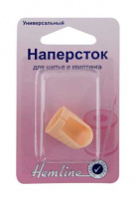 | 221 | 37.65 |  |  | Изображение
 | Наперсток "Hemline" 221 универсальный, пластик |  |  |  | 37.65 | шт | 27 | Изображение
 | Наперсток "Hemline" 222.M металлический средний | Наперсток "Hemline" 222.M металлический средний | 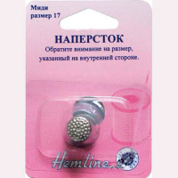 | 222.M | 27.13 |  |  | Изображение
 | Наперсток "Hemline" 222.M металлический средний |  |  |  | 27.13 | шт | 9 | Изображение
 | Наперсток "Hemline" 222.S металлический маленький | Наперсток "Hemline" 222.S металлический маленький | 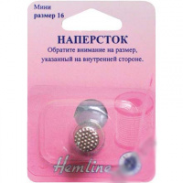 | 222.S | 29.23 |  |  | Изображение
 | Наперсток "Hemline" 222.S металлический маленький |  |  |  | 29.23 | шт | 3 | Изображение
 | Наперсток "Hemline" 227 универсальный для шитья и квилтинга, пластиковый | Наперсток "Hemline" 227 универсальный для шитья и квилтинга, пластиковый |  | 227 | 22.35 |  |  | Изображение
 | Наперсток "Hemline" 227 универсальный для шитья и квилтинга, пластиковый |  |  |  | 22.35 | шт | 11 | Изображение
 | Наперсток «Hemline» 300.S для квилтинга, маленький, №15 | Наперсток «Hemline» 300.S для квилтинга, маленький, №15 | 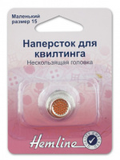 | 300.S | 48.55 |  |  | Изображение
 | Наперсток «Hemline» 300.S для квилтинга, маленький, №15 |  |  |  | 48.55 | шт | 8 | Изображение
 | Наперсток «Hemline» 300.XL для квилтинга, очень большой, №18 | Наперсток «Hemline» 300.XL для квилтинга, очень большой, №18 | 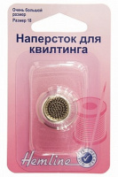 | 300.XL | 48.55 |  |  | Изображение
 | Наперсток «Hemline» 300.XL для квилтинга, очень большой, №18 |  |  |  | 48.55 | шт | 9 | Изображение
 | Наперсток для квилтинга Sew Easy ER227 | Наперсток для квилтинга Sew Easy ER227 | 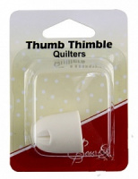 | ER227 | 48.70 |  |  | Изображение
 | Наперсток для квилтинга Sew Easy ER227 |  |  |  | 48.70 | шт | 5 | Изображение
 | Наперсток для квилтинга, большой, размер 17 | Наперсток для квилтинга, большой, размер 17 | 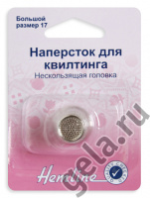 | 300.L | 57.49 |  |  | Изображение
 | Наперсток для квилтинга, большой, размер 17 |  |  |  | 57.49 | шт | 7 | Изображение
 | Наперсток для квилтинга, средний, размер 16 | Наперсток для квилтинга, средний, размер 16 | 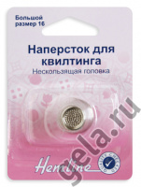 | 300.M | 57.49 |  |  | Изображение
 | Наперсток для квилтинга, средний, размер 16 |  |  |  | 57.49 | шт | 8 | Изображение
 | Наперсток кожаный "Hemline" 223 | Наперсток кожаный "Hemline" 223 |  | 223 | 106.45 |  |  | Изображение
 | Наперсток кожаный "Hemline" 223 |  |  |  | 106.45 | шт | 14 | Изображение
 | Наперсток металлический большой | Наперсток металлический большой | 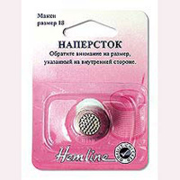 | 222.L | 27.82 |  |  | Изображение
 | Наперсток металлический большой |  |  |  | 27.82 | шт | 3 | Изображение

